关系图
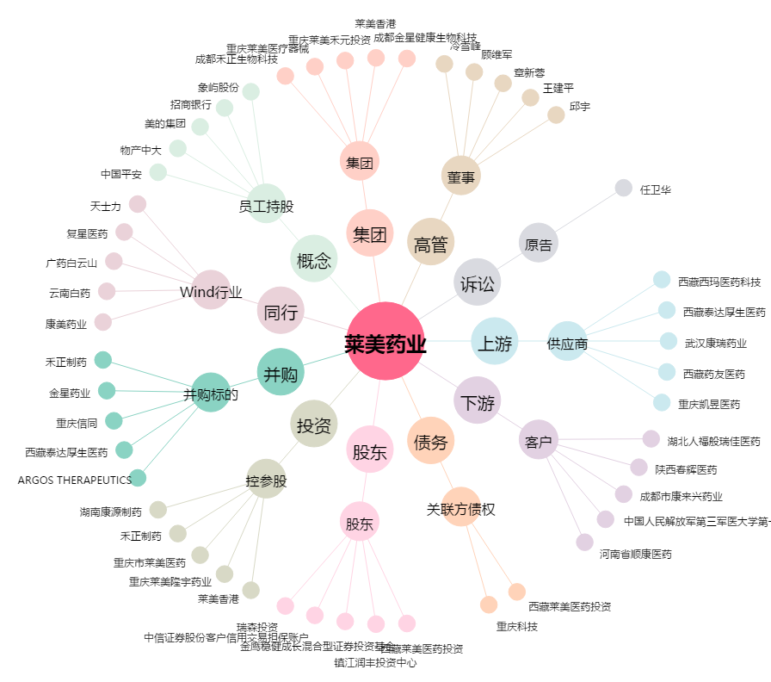
莱美药业[300006.SZ] - 关系概览图

